画面レイアウト
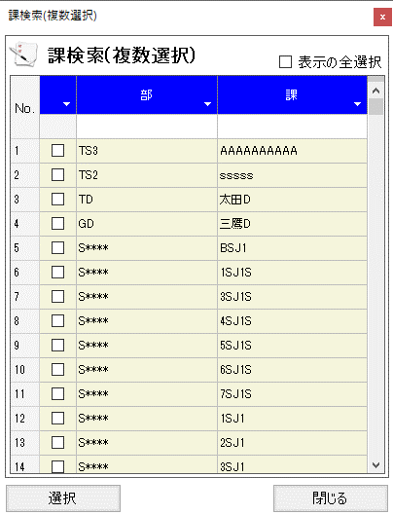
概要
課を特定する。

画面レイアウト

 | KKS03190 | 課検索(複数選択)

